부동산 정보
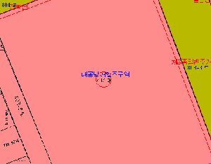
ID | 주소 (입력) | 주소 | 분류 | 면적 | 지가 | 표시1 | 표시2 | 표시3 | 이미지
1 | 서울특별시 강남구 테헤란로 152 | 서울특별시 강남구 역삼동 737 | 대 ? | 13,156.7 ㎡ | 67,300,000원 (2025/01) | 도시지역 , 일반상업지역 , 지구단위계획구역(테헤란로) , 도로(접합) | 가로구역별 최고높이 제한지역<건축법>, 대공방어협조구역(위탁고도:77-257m)<군사기지 및 군사시설 보호법>, 과밀억제권역<수도권정비계획법> | 토지거래계약에관한허가구역(대상자 : 외국인 등 용도: 단독 다가구 아파트 연립 다세대 지정기간: 2025.8.26.~2026.8.25.)),토지거래계약에관한허가구역(지정기간:2025.10.20.~2026.12.31. / 아파트 용도 한정),토지거래계약에관한허가구역(토지거래계약에관한허가구역(지정기간:2025.10.1.~2026.12.31. / 아파트 용도 한정)),건축선 <추가기재>건축선지정(도로경계선에서3미터후퇴)
2 | 서울특별시 종로구 세종대로 209
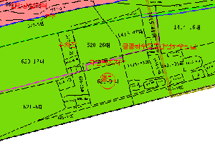
3 | 부산광역시 해운대구 해운대해변로 264 | 부산광역시 해운대구 우동 620-3 | 대 ? | 557 ㎡ | 1,241,000원 (2025/01) | 자연녹지지역 , 공원 | 관광지(관광지정지)<관광진흥법>, 온천지구(해운대온천)<온천법> | 중점경관관리구역(2018.2.21.)

